入力サンプル
健 康 診 断 申 込 書

事 業 所 名 | （一財）佐賀県産業医学協会
住所 | 佐賀市鍋島町八戸1994-1 |  |  |  | 希望時間
電話番号 | 0952-22-6729 |  |  |  | ① 8：00～ 8：50 ④11：00～11：15 |  |  |  | ※希望日時は日程表をご確認の上ご記入ください。
ＦＡＸ番号 | 0952-22-6779 |  |  |  | ② 9：00～ 9：50 ⑤13：00～14：00 |  |  |  | 定員に達している場合は日時のご変更をお願いすることがありますので、ご了承ください。
ご担当者名 | 産業 太郎 |  |  |  | ③10：00～10：50 |  |  |  | ※保険証枝番は番号がある場合のみご記入ください。
 |  |  |  |  | ※けんぽ一般健診は④⑤選択不可 |  |  |  | ※特殊健診で有機溶剤を受診希望の方は、備考欄に溶剤名の記入をお願いします。
ﾌ ﾘ ｶﾞ ﾅ 氏 名 | 生年月日 |  | 保険者番号 | 保険証記号 | 保険証番号 | 希望日 | 希望 時間 | 希望健診コース |  | オプション |  |  |  |  | 特殊健診 |  |  |  |  | 備考
 |  |  |  |  |  |  |  |  |  | 胃部X線 | 胃カメラ | 大腸がん | エコー | エコー セット | 有機溶剤 | EB | じん肺 | 騒音 | 情報機器
 | 年齢 | 性別 | 保険者名称 |  | 保険証枝番
記入例 | 1965-04-02 |  | ******** | ******** | ***** | 2021-04-05 | ② | けんぽ一般健診 |  |  | ○ |  |  |  | ○ |  |  |  |  | トルエン
ｻｶﾞ ﾀﾛｳ
佐賀 太郎 | 56 | 男 | ******** |  | ** |  |  | 特殊健診

①
②
③
④
⑤
けんぽ一般健診
定期健診
特殊健診
その他健診
ｻﾝｷﾞｮｳ ｲﾁﾛｳ | 1990-07-01 |  | 11111111 | 記号 | 番号 | 2021-04-07 | ① |  |  |  |  |  | ○
 |  |  |  | 123456789 | 1
産業 一郎 | 31 | 男 | △△△保険組合 |  | 枝番
 |  |  |  |  | 00
ｻﾝｷﾞｮｳ ﾊﾅｺ | 1973-12-05 |  | 11111111 | 記号 | 番号 | 2021-04-12 | ③ | けんぽ一般健診
 |  |  |  | 123456789 | 13
プルダウンより 番号をお選びください
プルダウンより 健診コースをお選びください
産業 花子 | 48 | 女 | △△△保険組合 |  | 枝番

 |  |  |  | 記号 | 番号
サンプル
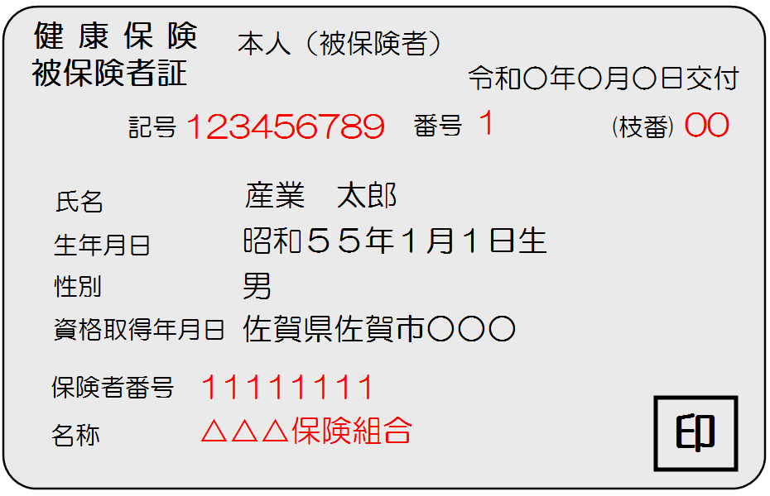
 |  |  |  |  | 枝番

 |  |  |  | 記号 | 番号

 |  |  |  |  | 枝番

 |  |  |  | 記号 | 番号

 |  |  |  |  | 枝番

 |  |  |  |  |  |  |  |  |  |  |  |  |  |  |  |  |  |  |  | 一般財団法人 佐賀県産業医学協会
 |  |  |  |  |  |  |  |  |  |  |  |  |  |  |  |  |  |  |  | ＴＥＬ ０９５２－２２－６７２９
 |  |  |  |  |  |  |  |  |  |  |  |  |  |  |  |  |  |  |  | ＦＡＸ ０９５２－２２－６７７９

